Sheet1
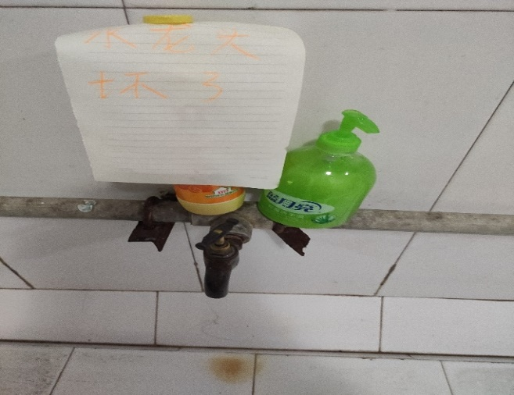
 |  |  |  |  |  |  | 意见征集反馈汇总表
编号 | 校区 | 姓名 | 学院 | 宿舍 | 电话号码（选填） | QQ/邮箱 | 问题内容 | 类型 | 处理部门反馈意见 | 处理途径 | 对接人员
1 | 红旗校区 | 刘天保 | 信息工程学院 | 3-602 |  | 1487740841 | 惠莘园一楼有些菜没有价格标签 | 食堂管理类 | 未处理 |  | 膳食委
2 | 红旗校区 | 刘天保 | 信息工程学院 | 3-602 |  | 1487740841 | 惠莘园三楼有些餐桌打扫不及时 | 食堂管理类 | 未处理 |  | 膳食委
3 | 红旗校区 | 刘天保 | 信息工程学院 | 3-602 |  | 1487740841 | 在集中充电点，有些人霸占车位，导致他人无法充电 | 校园环境类 | 未处理
4 | 红旗校区 | 刘天保 | 信息工程学院 | 3-602 |  | 1487740841 | 在集中充电点，充电桩数目有点少 | 校园环境类 | 未处理
5 | 红旗校区 | 刘天保 | 信息工程学院 | 3-602 |  | 1487740841 | 三栋楼下的晒床单有难闻异味 | 宿舍管理类 | 未处理 |  | 校自律
6 | 红旗校区 | 刘天保 | 信息工程学院 | 3-602 |  | 1487740841 | 三栋清洁工用床单收拾垃圾时使得楼道充满难闻异味 | 宿舍管理类 | 未处理 |  | 校自律
7 | 红旗校区 | 王朔 | 机电学院 | 13-637 | 15866604112 | 1162438658 | 希望校医院可以支付宝或微信收费，这样更方便 | 校医院 | 未处理
8 | 红旗校区 | 杨懿坤 | 机电学院 | 7-409 | 17679353142 | 1125569142 | 希望图书馆可以扫码进入，像门禁一样，用校园卡和手机扫码都可以，方便同学 | 图书馆 | 未处理
9 | 红旗校区 | 徐锐 | 土木与测绘工程学院 | 6-517 |  | 3271869164@qq.com | 希望在学校骑车可以遵守规则，别在人行道上骑车 | 校园安全 | 未处理 |  | 巡逻队
10 | 红旗校区 | 杨国庆 | 土木与测绘工程学院 | 6-521 | 18709649492 | 3090731291@qq.com | 本部晚上希望是23:30停电（和西校区一样） | 教学设备 | 未处理
11 | 红旗校区 | 张宇 | 土木与测绘工程学院 | 6-521 | 18179094534 | 2251268260@qq.com | 希望学院机房的插线板可以固定，机房上课的同学不要带早餐进去吃 | 教学设备 | 未处理
12 | 红旗校区 | 张璟奕 | 土木与测绘工程学院 | 6-521 | 18766596356 | 852202967@qq.com | 希望六栋可以有独立卫生间 | 校园环境类 | 未处理 |  | 校自律
13 | 红旗校区 | 龚镇 | 土木与测绘工程学院 | 6-519 |  | 3367841551@qq.com | 建议上计算机语言的课程统一使用自己的电脑或者机房的电脑，防止乱拔电线的情况发生 | 教学设备 | 未处理
14 | 红旗校区 | 叶志华 | 土木与测绘工程学院 | 6-601 | 18770975877 | 1692030850@qq.com | 6栋的关门时间可以推迟几十分钟，方便去超市购物 | 校园环境类 | 未处理 |  | 校自律
15 | 红旗校区 | 邱晨晨 | 法学院 | 附8-106 |  | 2496755627 | 二教二楼三楼卫生间异味太重 | 校园环境类 | 未处理
16 | 红旗校区 | 王静茹 | 法学院 | 附8-106 |  | 2956470737 | 附八栋楼道电箱有耗子（好多只，好多人反映） | 宿舍管理类 | 未处理 |  | 校自律
17 | 红旗校区 | 沈枫怡 | 法学院 | 附8-106 |  | 1019702607 | 主教楼d和e栋之间一楼过道外墙的灯闪烁 | 校园环境类 | 未处理
18 | 红旗校区 | 袁怡慧 | 法学院 | 附8-106 |  | 2486008582 | 4号没有书柜，书柜是自费的，希望学校能报销 | 图书馆 | 未处理
19 | 红旗校区 | 郭娟 | 法学院 | 附8-107 |  | 3534928413 | 寝室小，厕所味大，没有衣柜，没有晒被子的地方 | 宿舍管理类 | 未处理 |  | 校自律
20 | 红旗校区 | 莫增漫 | 法学院 | 附8-203 |  | 3268531186 | 食堂多设几样不辣的菜 | 食堂管理类 | 未处理 |  | 膳食委
21 | 黄金校区 | 肖日龙 | 资源与环境工程学院 | 4-719 | 19942178406 | 2668273297 | 有些地方没有小路，草坪被踩成了路 | 校园生活 | 未处理 |  | 谭立新
22 | 黄金校区 | 韩泽毅 | 资源与环境工程学院 | 4-719 | 17779037598 | 1935512316 | 有些楼梯拐角处很脏没人清洗 | 校园卫生 | 未处理 |  | 谭立新
23 | 黄金校区 | 吴豪洋 | 资源与环境工程学院 | 4-718 | 1323705360 | 1029843608 | 有的教室的凳子好多都下垂，坐着听课很累 | 校园生活 | 未处理 |  | 谭立新
24 | 黄金校区 | 赖虔德 | 资源与环境工程学院 | 4-717 | 15570056619 | 512914336 | 楼顶晒被子的地方太少了 | 校园生活 | 未处理 |  | 谭立新
25 | 黄金校区 | 余健 | 资源与环境工程学院 | 4-722 | 19914721547 | 2435152937 | 有些寝室插座不灵，用不了电 | 寝室环境 | 未处理 |  | 谭立新
26 | 黄金校区 | 饶艺成 | 资源与环境工程学院 | 4-719 | 13667949312 | 2747096660 | 晚上热水不热 | 寝室设施 | 未处理 |  | 谭立新
27 | 黄金校区 | 张伟豪 | 资源与环境工程学院 | 4-722 | 15297864654 | 2529219655 | 晚上热水不准时，有时早有时晚 | 校园生活 | 未处理 |  | 谭立新
28 | 黄金校区 | 杨志华 | 资源与环境工程学院 | 4-722 | 13672284180 | 2819725367 | 学校食堂饭菜有些好咸，根本吃不下去 | 食堂卫生 | 未处理 |  | 谭立新
29 | 黄金校区 | 赵津 | 应用科学学院 | 11#221 | 15369006132 | 2632866829 | 宿舍厕所出问题，处理效率低，时间久 | 宿舍管理类 | 未处理 |  | 谭立新
30 | 黄金校区 | 方晓燕 | 应用科学学院 | 13#505 |  | 2078266583 | 主席台还是要进行稍稍的修整 | 校园环境类 | 未处理 |  | 谭立新
31 | 黄金校区 | 严慧敏 | 应用科学学院 | 14#216 |  | 1498159653 | 卫生间灯坏了 | 宿舍管理类 | 未处理 |  | 谭立新
32 | 黄金校区 | 张伟娟 | 应用科学学院 | 14#109 |  | 1436609313 | 宿舍桌子坏了 | 宿舍管理类 | 未处理 |  | 谭立新
33 | 黄金校区 | 王称荣 | 应用科学学院 | 3#515 |  | 1264615592 | 寝室电风扇拆除近一年未维修 | 宿舍管理类 | 未处理 |  | 谭立新
34 | 黄金校区 | 谢欣 | 应用科学学院 | 13#622 |  | 2772313464 | 厕所顶部墙面掉灰严重 | 宿舍管理类 | 未处理 |  | 谭立新
35 | 黄金校区 | 刘嘉艳 | 应用科学学院 | 13#723 |  | 2669356342 | 学校有些地方凹凸不平，经常被绊 | 校园环境类 | 未处理 |  | 谭立新
36 | 黄金校区 | 刘志 | 应用科学学院 | 8#105 | 17379002850 | 1512401635 | 4楼以上部分寝室没有热水 | 宿舍管理类 | 未处理 |  | 谭立新
37 | 黄金校区 | 刘志 | 应用科学学院 | 8#105 | 17379002850 | 1512401635 | 一楼下水道味道太重，导致寝室有浓浓的臭味 | 宿舍管理类 | 未处理 |  | 谭立新
38 | 黄金校区 | 邢琳 | 应用科学学院 | 15#108 |  | 875325850@qq.com | 寝室外面临近街道这边晚上11.12点的时候还有人在外面大声吵闹，影响睡眠 | 校园环境类 | 未处理 |  | 谭立新
39 | 黄金校区 | 邢琳 | 应用科学学院 | 15#108 |  | 2504893279@qq.com | 宿舍经常有老鼠，大片蚂蚁出没，希望学校能集中整治一下 | 宿舍管理类 | 未处理 |  | 谭立新
40 | 黄金校区 | 邢琳 | 应用科学学院 | 15#109 |  | 2504893280@qq.com | 餐厅真的有些不太注重卫生，盘子经常有一种没洗干净的味道 | 食堂卫生类 | 未处理 |  | 谭立新
41 | 黄金校区 | 邢琳 | 应用科学学院 | 15#111 |  | 2504893282@qq.com | 超市食品价格比学校外面贵，能稍微降低一点吗 | 校园环境类 | 未处理 |  | 谭立新
42 | 黄金校区 | 邢琳 | 应用科学学院 | 15#112 |  | 2504893283@qq.com | 女寝两个大门都开放吧，这样可以分散人流，而且上下学也方便 | 校园环境类 | 未处理 |  | 谭立新
43 | 黄金校区 | 肖园 | 应用科学学院 | 13#313 |  | 3013049551 | 女生宿舍十点过后热水就不热了 | 宿舍管理类 | 未处理 |  | 谭立新
44 | 红旗校区 | 蔡静怡 | 理学院 | 12-518 |  | 1756860825@qq.com | 打篮球的人注意时间节点，声音大，影响女生休息 | 校园管理类 | 未处理
45 | 红旗校区 | 崔宇菲 | 理学院 | 12-515 | 15066042175 | 1342416785@qq.com | 学校医务室医生不佩带口罩有图片，为什么只收现金 | 校园管理类 | 未处理
46 | 红旗校区 | 尉农翔 | 理学院 | 4-329 |  | 2649672840@qq.com | 食堂有些阿姨态度不是很好，买鸡排杯等了20分钟 | 食堂管理类 | 未处理 |  | 膳食委
47 | 红旗校区 | 赵刀锋 | 理学院 | 4-334 | 18370805615 | 2261897418@qq.com | 学生信息学校不能及时更改统计，交团费显示身份证号码有误，退伍人员 | 教务管理类 | 未处理
48 | 红旗校区 | 廖为彬 | 理学院 | 4-215 |  | 904468396@qq.com | 西校区的门卫很负责，好几位教官堵在门口，因为要用手机打开验证码刷才开门 | 校园管理类 | 未处理
49 | 红旗校区 | 李民乐 | 理学院 | 4-314 |  | 1724920803@qq.com | 晚上路灯太黑，多次骑车开灯也看不清，青春大道 | 校园安全类 | 未处理 |  | 巡逻队
50 | 红旗校区 | 严梅子 | 经管学院 | 16-641 |  | 3219871434 | 食堂的菜放的酱油太多，咸 | 食堂管理类 | 未处理 |  | 膳食委
51 | 红旗校区 |  | 经管学院 |  |  | 723215011 | 完美校园充不了电费 | 宿舍管理类 | 未处理 |  | 校自律
52 | 红旗校区 | 刘轶楠 | 经管学院 | 16-523 |  | 1963988856 | 食堂的菜不要创新的太奇怪 | 食堂管理类 | 未处理 |  | 膳食委
53 | 红旗校区 | 朱艺 | 经管学院 | 16-523 |  | 2692602489 | 希望早上来电早一点 | 宿舍管理类 | 未处理 |  | 校自律
54 | 红旗校区 |  | 经管学院 |  |  |  | 二楼厕所靠窗位置希望有东西遮挡 | 校园环境类 | 未处理
55 | 红旗校区 |  | 经管学院 |  |  |  | 希望宿舍可以不断电 | 宿舍管理类 | 未处理 |  | 校自律
56 | 黄金校区 | 吴佳逸 | 材料冶金化学学部 | 18栋 | 13601849924 | 1256453272 | 厕所门报修了几个月了还没人来修 | 宿舍管理类 | 未处理 |  | 谭立新
57 | 黄金校区 | 余兵兵 | 材料冶金化学学部 | 16-515 | 19136750412 | 2493626158 | 在楼栋层有人有时吃螺丝粉，味道非常大，难以忍受 | 宿舍管理类 | 未处理 |  | 谭立新
58 | 黄金校区 | 刘佳明 | 材料冶金化学学部 | 5栋430 | 18279093801 | 2282839832 | 厕所门掉了报修十几天，还未维修 | 宿舍管理类 | 未处理 |  | 谭立新
59 | 黄金校区 | 袁潮 | 材料冶金化学学部 | 5栋414 | 18174077824 | 2576852606 | 寝室墙皮掉了一大块报修几个月，仍未维修 | 宿舍管理类 | 未处理 |  | 谭立新
60 | 黄金校区 | 张睿涵 | 材料冶金化学学部 | 12栋219 | 18579788265 | 2537201798 | 门把手报修俩月，还未维修 | 宿舍管理类 | 未处理 |  | 谭立新
61 | 黄金校区 | 汤地生 | 材料冶金化学学部 | 5栋430 | 18279704807 | 3022164954 | 厕所门坏了，9号报修，仍未维修 | 宿舍管理类 | 未处理 |  | 谭立新
62 | 黄金校区 | 杨志军 | 材料冶金化学学部 | 5栋402 | 17377687739 | 1925458728 | 上学期报修花洒，仍未维修 | 宿舍管理类 | 未处理 |  | 谭立新
63 | 黄金校区 | 李涛 | 材料冶金化学学部 | 18栋529 | 13263976671 | 1617968176 | 寝室风扇两年未修 | 宿舍管理类 | 未处理 |  | 谭立新
64 | 黄金校区 | 肖俊 | 材料冶金化学学部 | 5栋430 | 17679326645 | 2647061115 | 寝室门坏了9号报修，仍未维修 | 宿舍管理类 | 未处理 |  | 谭立新
65 | 黄金校区 | 王士强 | 材料冶金化学学部 | 5栋519 | 13767556805 | 2231872521 | 宿舍门报修，还没来修 | 宿舍管理类 | 未处理 |  | 谭立新
66 | 黄金校区 | 霍瑞超 | 材料冶金化学学部 | 18栋527号 | 18233966508 | 2640649827 | 寝室有大量蟑螂 | 宿舍管理类 | 未处理 |  | 谭立新
67 | 黄金校区 | 廖佳莉 | 材料冶金化学学部 |  | 15997940190 | 2996140023 | 一教二教的热水器有很重的土味不干净 | 校园环境类 | 未处理 |  | 谭立新
68 | 黄金校区 | 林慧 | 材料冶金化学学部 |  | 13735137438 | 771179102 | 2202教室左侧两排椅子倾斜过大没法坐人 | 校园环境类 | 未处理 |  | 谭立新
69 | 黄金校区 | 马冲冲 | 材料冶金化学学部 |  | 17746678675 | 2580857485 | 一楼食堂早餐包子吃出铝块 | 食堂卫生类 | 未处理 |  | 谭立新
70 | 黄金校区 | 刘旭 | 材料冶金化学学部 |  | 17870166551 | 1476463721 | 一楼食堂饭菜里有铁丝 | 食堂卫生类 | 未处理 |  | 谭立新
71 | 黄金校区 | 区桥发 | 材料冶金化学学部 |  | 18170770584 | 1904434269 | 羽毛球场还没开放 | 校园管理类 | 未处理 |  | 谭立新
72 | 黄金校区 | 陈珑 | 材料冶金化学学部 |  | 15297865854 | 771533694 | 18栋下面车子乱停，经常会堵 | 宿舍管理类 | 未处理 |  | 谭立新
73 | 黄金校区 | 周佳喜 | 材料冶金化学学部 |  | 15180378550 | 1598226884 | 心理咨询中心漏水报修多次，仍未维修 | 校园管理类 | 未处理 |  | 谭立新
74 | 黄金校区 | 贺培钊 | 材料冶金化学学部 |  | 15769222792 | 1612805015 | 16栋楼下电桩好多是坏的投了币但充不上电 | 宿舍管理类 | 未处理 |  | 谭立新
75 | 红旗校区 | 邢维然 | 外国语学院 | 8-107 | 13876533921 | 2451125182 | 主教六楼最后一间，二楼123间厕所的门锁有问题，建议及时维修，减少不必要的困扰 | 教学楼管理类 | 未处理
76 | 红旗校区 | 夏薇 | 外国语学院 | 8-208 | 19142170785 | 2426081378 | 主教208的进门左手边的后排座位有损坏，建议及时维修，避免浪费座位资源 | 教学楼管理类 | 未处理
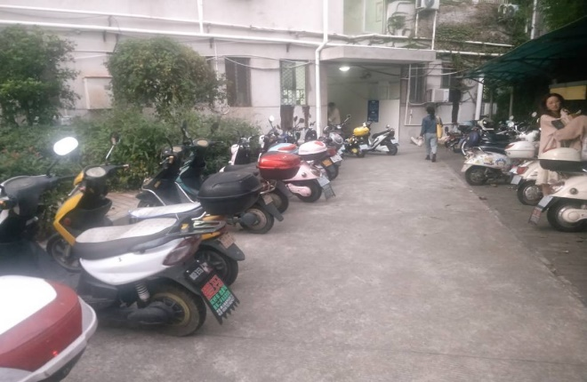
77 | 红旗校区 | 黄娟 | 外国语学院 | 11-407 | 15179056235 | 3072925978 | 11栋楼下停车过度占用车道，建议及时适当的扩大车道，减少安全隐患 | 宿舍管理类 | 未处理 |  | 校自律
78 | 红旗校区 |  | 电气学院 |  |  |  | 晚上十一点后学校片区网络网速极其不好 | 校园环境类 | 未处理

